Hoja1
 |  |  |  |  |  |  | H | 0.1

x | y | k1 | xk2 | yk2 | k2 | xk3 | yk3 | k3
0 | 3 | 0 | 0.05 | 3 | 0.2 | 0.1 | 3.04 | 0.36
0.1 | 3.0193333333 | 0.38066666667 | 0.15 | 3.0383666667 | 0.56163333333 | 0.2 | 3.13166 | 0.66834
0.2 | 3.074259 | 0.725741 | 0.25 | 3.11054605 | 0.88945395 | 0.3 | 3.25214979 | 0.94785021
0.3 | 3.1614491168 | 1.0385508832 | 0.35 | 3.213376661 | 1.186623339 | 0.4 | 3.3987737846 | 1.2012262154
0.4 | 3.2778869577 | 1.3221130423 | 0.45 | 3.3439926099 | 1.4560073901 | 0.5 | 3.5690884358 | 1.4309115642
0.5 | 3.4208378605 | 1.5791621395 | 0.55 | 3.4997959675 | 1.7002040325 | 0.6 | 3.760878667 | 1.639121333
0.6 | 3.5878228539 | 1.8121771461 | 0.65 | 3.6784317112 | 1.9215682888 | 0.7 | 3.9721365117 | 1.8278634883
0.7 | 3.7765947504 | 2.0234052496 | 0.75 | 3.8777650129 | 2.1222349871 | 0.8 | 4.2010417478 | 1.9989582522
0.8 | 3.9851164746 | 2.2148835254 | 0.85 | 4.0958606508 | 2.3041393492 | 0.9 | 4.4459443444 | 2.1540556556
0.9 | 4.2115414175 | 2.3884585825 | 0.95 | 4.3309643467 | 2.4690356533 | 1 | 4.7053485482 | 2.2946514518
1 | 4.4541956283 | 2.5458043717 | 1.05 | 4.5814858469 | 2.6185141531 | 1.1 | 4.9778984589 | 2.4221015411

Hoja2
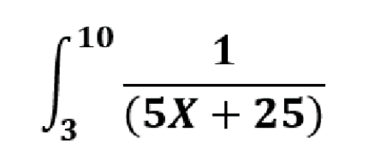

a | 3 |  | x | y
b | 10 | 0 | 3 | 0.025
n | 6 | 1 | 4.1666666667 | 0.021818181818 | Integral | 0.12597467931
h | 1.1666666667 | 2 | 5.3333333333 | 0.01935483871
 |  | 3 | 6.5 | 0.017391304348
 |  | 4 | 7.6666666667 | 0.015789473684
 |  | 5 | 8.8333333333 | 0.014457831325
 |  | 6 | 10 | 0.013333333333

Hoja3
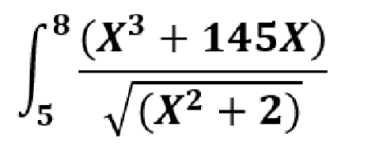

a | 5 |  | x | y
b | 8 | 0 | 5 | 163.58257627
n | 6 | 1 | 5.5 | 169.72892347 | Integral | 550.74475958
h | 0.5 | 2 | 6 | 176.17246335
 |  | 3 | 6.5 | 182.96943437
 |  | 4 | 7 | 190.15803541
 |  | 5 | 7.5 | 197.76488797
 |  | 6 | 8 | 205.80897292

